虛擬門號(運維更新)
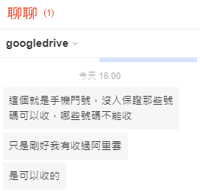
由於目前號碼還不能轉移到台灣的gmail帳號 需要在一點時間
https://voice.google.com/
帳號:flarityznrsgd@gmail.com
密碼:Mail-OTP-TECH-LIMITED666

 | flarityznrsgd@gmail.com
 | 密碼fQYCIR18555

 | 備援信箱fa17fbef31c@163.net
 | 電話號碼 2255222326

 | 阿里雲，先選擇國碼，美國是 +1 ，後面填入電話號碼
 | 簡訊會發到信箱裡面
 | 去收信就能看到

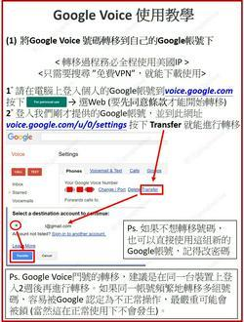

 | 阿里雲，先選擇國碼，美國是 +1 ，後面填入電話號碼

 | 簡訊會發到信箱裡面
 | 去收信就能看到

